230331
■ | 영역별 Hit 측정
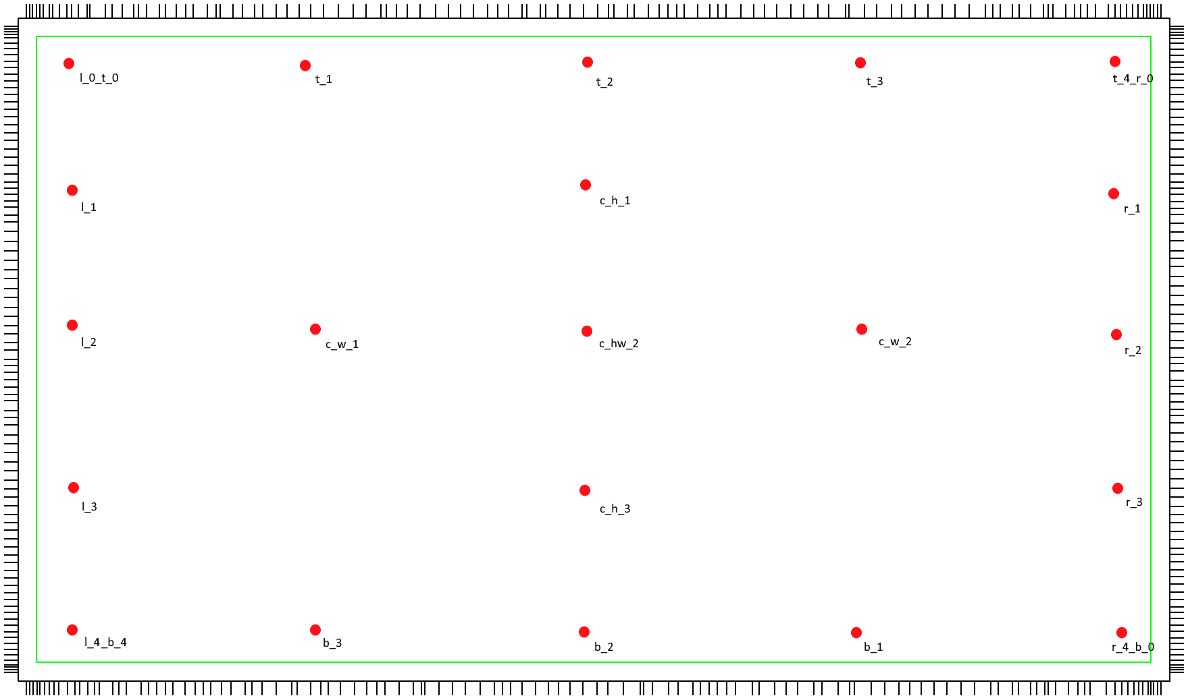

 | No. | FrameNo. | X (hit되지않은선갯수) | Y (hit되지않은선갯수) | 비고
 | 1pen_l_0_t_0_230331 | 1 | 1 | 0
 | 1pen_l_1_230331 | 1 | 1 | 0
 | 1pen_l_2_230331 | 9 | 0 | 0 | 1~9 Frame 빨간박스 X
 | 1pen_l_3_230331 | 1 | 1 | 2
 | 1pen_l_4_b_4_230331 | 1 | 3 | 0
 | 1pen_t_1_230331 | 1 | 1 | 3
 | 1pen_t_2_230331 | 16 | 2 | 3 | 1~15 Frame Y측 라인없음
 | 1pen_t_3_230331 | 1 | 0 | 1
 | 1pen_t_4_r_0_230331 | 1 | - | - | 확인 필요 (기준라인 이상)
 | 1pen_r_1_230331 | 1 | 1 | 0
 | 1pen_r_2_230331 | 1 | 0 | 1
 | 1pen_r_3_230331 | 1 | 0 | 0
 | 1pen_r_4_b_0_230331 | 1 | 1 | 1
 | 1pen_b_1_230331 | 1 | 0 | 0
 | 1pen_b_2_230331 | 1 | 1 | 0
 | 1pen_b_3_230331 | 1 | 1 | 0
 | 1pen_c_h_1_230331 | 1 | 3 | 0
 | 1pen_c_hw_2_230331 | 1 | 0 | 0
 | 1pen_c_h_3_230331 | 1 | 0 | 1
 | 1pen_c_w_1_230331 | 1 | 2 | 0
 | 1pen_c_w_3_230331 | 1 | 0 | 1

